Chinh sach gia chi tiet
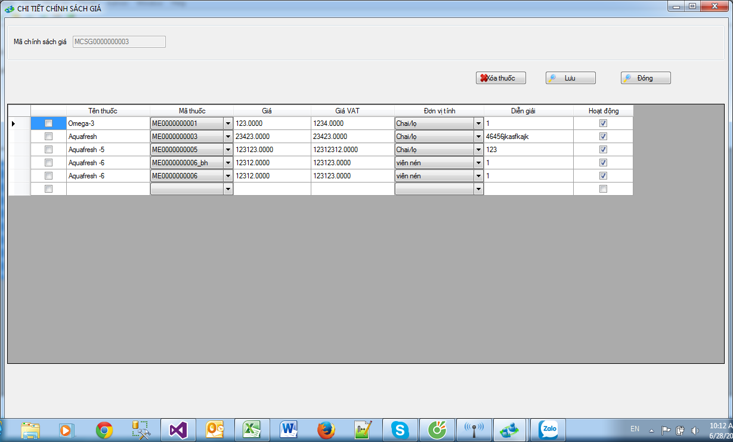
Nút xóa thuốc : sau khi user chon trên form mới hiện lên
không chon thì mờ xuống

Nhấn xóa nhớ hỏi: " Bạn có muốn xóa thuốc trong chinh sách giá này không?" yes no option.

